렌트_출력시트
견적서 출력
견적서 저장
(바탕화면)
M+자동차렌트 견적서 |  |  |  |  |  | 2026.04.v3


 |  |  |  |  |  |  |  |  |  |  |  | 이용자명 |  | VVIP |  |  |  |  |  |  | 고객님 |  | 견적일자 : |  |  | 2026-04-20
 |  |  |  |  |  |  |  |  |  |  |  | 담당자명 |  |  |  |  |  |  |  |  |  |  | 만료일자 : |  |  | 2026-04-27

 |  |  |  |  |  |  |  |  |  |  |  |  |  | 메리츠캐피탈 오토금융 상품을 이용하여 주셔서 감사합니다.

 |  |  |  |  |  |  |  |  |  |  |  |  |  | 아래와 같이 M+자동차렌트 견적을 제시합니다.

■ 차량정보

렌트차종 |  |  |  |  | 액티언 1.5T HEV |  |  |  |  |  |  |  | 세부모델명 |  |  |  |  |  |  |  | 색상 |  | /
옵션사양 |  |  |  |  | 0 |  |  |  |  |  |  |  |  |  |  |  |  |  |  |  |  |  |  |  |  |  |  |  |  | ※ 개별소비세 감면 적용 금액 | 571,326원
차량가 |  |  |  |  | 40,690,000 |  |  |  |  |  |  |  | 옵션가 |  |  |  |  |  |  |  | -
판매가격 |  |  |  |  | 40,690,000 |  |  |  |  |  |  |  | 전기차 보조금 반영 |  |  |  |  |  |  |  | 해당없음
 |  |  |  |  |  |  |  |  |  |  |  |  |  |  |  |  |  |  |  |  |  |  |  |  |  |  |  |  | ← 소비자가 기준(VAT포함)

■ 렌트조건 |  |  |  |  |  |  |  |  |  |  |  |  |  |  |  |  |  |  |  |  |  |  |  |  |  |  |  | .

구분 |  |  |  |  | 조건1 |  |  |  |  |  |  |  | 조건2 |  |  |  |  |  |  |  | 조건3
렌트기간 |  |  |  |  | 36개월 |  |  |  |  |  |  |  | 48개월 |  |  |  |  |  |  |  | 60개월
정비상품 |  |  |  |  | Basic |  |  |  |  |  |  |  | Basic |  |  |  |  |  |  |  | Basic
- 월동장비 (스노우체인) |  |  |  |  | 체인 미지급 |  |  |  |  |  |  |  | 체인 미지급 |  |  |  |  |  |  |  | 체인 미지급
- 월동장비 (스노우타이어 / 본) |  |  |  |  | 타이어 미지급 |  |  |  | 해당없음 |  |  |  | 타이어 미지급 |  |  |  | 해당없음 |  |  |  | 타이어 미지급 |  |  | 해당없음
렌트보증금 |  |  |  |  | 0.00% |  |  |  | 0 원 |  |  |  | 0.00% |  |  |  | 0 원 |  |  |  | 0.00% |  |  | 0 원
선납렌트료 |  |  |  |  | -339,080 원 |  |  |  |  |  |  |  | -254,310 원 |  |  |  |  |  |  |  | -203,450 원
매회납부렌트료 |  |  |  |  | 189,140 원 |  |  |  |  |  |  |  | 248,280 원 |  |  |  |  |  |  |  | 301,450 원
- 공급가 |  |  |  |  | 480,200 원 |  |  |  |  |  |  |  | 456,900 원 |  |  |  |  |  |  |  | 459,000 원
- 부가세 |  |  |  |  | 48,020 원 |  |  |  |  |  |  |  | 45,690 원 |  |  |  |  |  |  |  | 45,900 원
초기부담금액 |  |  |  |  | 12,207,000 원 |  |  |  |  |  |  |  | 12,207,000 원 |  |  |  |  |  |  |  | 12,207,000 원
약정주행거리 |  |  |  |  | 년 20,000km |  |  |  |  |  |  |  | 년 20,000km |  |  |  |  |  |  |  | 년 20,000km
종료시 처리 방법 |  |  |  |  | 만기선택형 |  |  |  |  |  |  |  | 만기선택형 |  |  |  |  |  |  |  | 만기선택형
만기時 인수 예상 가격 |  |  |  |  | 72.0% |  |  | 29,297,000 원 |  |  |  |  | 66.0% |  |  | 26,856,000 원 |  |  |  |  | 57.0% |  | 23,194,000 원

※ "만기 인수형" 상품을 선택한 고객이 계약 만기시 차량을 인수하지 않을 경우, 최초 총 차량가격의 4%의 반납 패널티, 초과운행거리 부담금 km당 200원 (공제거리 3,000km), 차량 감가율 적용
※ S/체인 = 스노우체인, S/타이어 = 스노우타이어. S/타이어의 경우 계약기간 內 해당 본 지급
※ 전상품 약정 운행거리 초과시 약관에 의거 초과 운행거리 부담금 km당 200원 (공제거리 3,000km) 발생

■ 보험내역
보험회사 |  | 전국렌터카공제조합 |  |  | 피보험자 |  |  |  |  | VVIP |  |  | 운전연령 |  |  |  |  | 만26세이상 |  |  | 보험종류 |  |  |  | 영업용
보험담보 |  | 대인Ⅰ가입/Ⅱ,무한 |  |  | 대물 |  |  |  |  | 1억 |  |  | 무보험차상해, 긴급출동 |  |  |  |  | 가입 |  |  | 면책금 |  |  |  | 30만원

■ 정비내역
정비상품 |  |  |  |  |  |  | 정기점검 |  | 해피콜 |  | 소모성 부품Ⅰ |  | 소모성 부품Ⅱ |  | 소모성 부품Ⅲ |  |  |  | 법정검사 | 사고처리 지원 |  | 연장보증 수리 |  | 대차 서비스 |  |  | 체인
Platinum |  |  | [순회 / 입고 정비] |  |  |  | 3개월 1회 |  | ● |  | ● |  | ● |  | ● |  |  |  | ● | ● |  | ● |  | ● |  |  | 선택
Standard |  |  | [입고 정비] |  |  |  | 4개월 1회 |  | ● |  | ● |  | ● |  | X |  |  |  | ● | ● |  | X |  | X |  |  | 선택
Select |  |  | [입고 정비] |  |  |  | 6개월 1회 |  | ● |  | ● |  | X |  | X |  |  |  | ● | ● |  | X |  | X |  |  | 선택
Basic |  |  | 제외 |  |  |  | 제외 |  | ● |  | X |  | X |  | X |  |  |  | ● | ● |  | X |  | X |  |  | 선택
소모성부품Ⅰ : 엔진오일 (매 10,000km/年 1회), 향균필터, 와이퍼 이상시 교환, 각종 전구(HID램프 제외) 교환 및 오일류 보충
소모성부품Ⅱ : 앞뒤브레이크패드, 외부벨트, 부동액(교환), 에어컨가스(교환)보충, 타이어 해당 주기별(2본), 휠얼라이먼트, 배터리
소모성부품Ⅲ : 브레이크, 미션오일교환, 타이밍벨트, 연료필터, 점화플러그 교환
입고정비 : 대표번호 1577-0565

■ 기타사항
 | ① 상기 조건은 정부시책, 차량가격변동, 렌트조건, 고객님의 신용도 등에 따라 변동될 수 있으며 약정 체결시 확정됩니다.
 | ② 상기 견적에 언급되지 않은 유지관리서비스 항목과 발생비용은 고객 부담조건 입니다.
 | ③ 초기부담금 입금계좌 |  |  | 우리은행 1005-904-256904 (예금주: 메리츠캐피탈)

■ 준비서류
개인사업자 |  |  |  |  |  |  | ㆍ사업자등록증 사본 ㆍ운전면허증 사본 ㆍ주민등록등본 ㆍ인감증명서 ㆍ소득/재산증빙 서류
 |  |  |  |  |  |  | ㆍ자동이체통장 사본 ※ 전문직 종사자는 자격/면허증 사본 필수
법인사업자 |  |  |  |  |  |  | ㆍ사업자등록증 사본 ㆍ법인등기부등본 ㆍ법인인감증명서 ㆍ최근 2개년도 재무제표 ㆍ주주명부
 |  |  |  |  |  |  | ㆍ자동이체통장 사본 ※ 대표자 연대보증 필수 (신분증/주민등록등본/인감증명서/소득,재산증빙 서류)

 |  |  |  |  |  |  | 07326 서울특별시 영등포구 국제금융로 10, Three IFC 23층 www.meritzcapital.com

(개인,개사)전자약정신청서
메리츠캐피탈 전자약정 신청서

 |  |  |  |  |  |  | 접수일자 | 2026-04-20

▶ 고객정보
고객명 |  |  | 생년월일 |  | 연락처 |  |  | 통신사
등본상주소지
청구지

▶ 사업자정보
사업자명 |  |  |  | 사업자번호 |  |  | 사업장 전화번호
사업장주소지 |  |  |  |  |  |  | 임직원 보험 가입(O,X)

▶ 차량정보
차량명 | 액티언 1.5T HEV |  |  |  |  |  | 트림
옵션상세
차량가격 | 40,690,000 |  |  | 외장색상 |  |  | 내장색상

※ 본인명의 계좌만 가능
▶ 결제정보
납입일자 | 1일 5일 10일 15일 20일 25일 말일 |  |  |  | 이메일
자동이체 계좌정보 | 은행명 |  |  | 계좌번호 |  |  | 예금주명

▶ 탁송정보 | 탁송사: | 동운
주소지
인수자명 |  |  |  |  |  | 연락처
썬팅 | 측후면 | 측후면 루마 쿠폰 |  |  |  | 농도 | 0%
 | 전면 | 없음 |  |  |  | 농도 | 0%
 | 선루프 | 없음 |  |  |  | 농도 | 0%
블랙박스 | 없음 |  |  |  |  | 기타용품작업
특이사항

▶ 영업담당자정보
담당자명 |  |  | 소속 |  |  | 연락처
기타 특이사항

추가운전자등록신청서
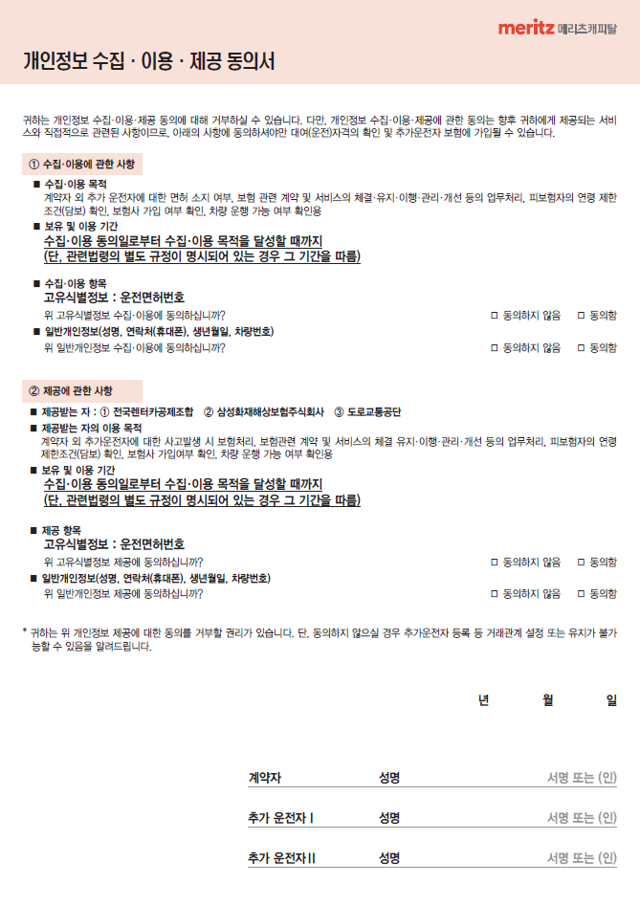
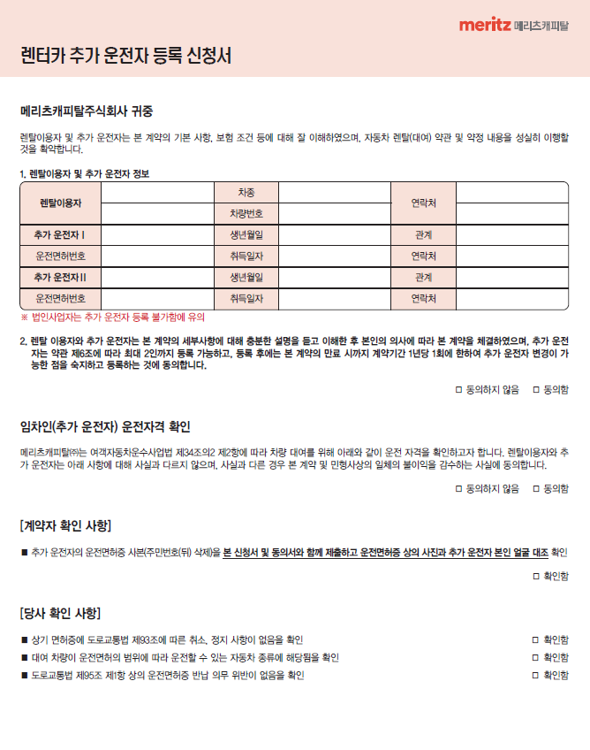
24년 9월 개정

■변경사항: 추가운전자 변경 가능
변경 전 | ▶ | 변경 후
추가운전자 최초 등록 후 변경 불가 |  | 추가운전자 최초 등록으로부터 1년 단위 1회 변경 가능

